表紙
総合試験手順書

Version x.0

PB曲線
総合試験 試験状況
 | 試験残項目数（計画） | 試験残項目数（実績） | 障害件数（計画） | 障害件数（実績）
2019-05-13 | 46 | 46 | 0 | 0
2019-05-14 | 46 | 46 | 0 | 0
2019-05-15 | 46 | 46 | 0 | 0
2019-05-16 | 46 | 46 | 0 | 0
2019-05-17 | 46 | 46 | 0 | 0
2019-05-18 | 46 | 46 | 0 | 0
2019-05-19 | 46 | 46 | 0 | 0
2019-05-20 | 46 | 46 | 0 | 0
2019-05-21 | 46 | 46 | 0 | 0
2019-05-22 | 46 | 46 | 0 | 0

使用方法
使用方法

 | 結合試験手順書の使用方法を説明します。

■シート説明
 |  | 【試験項目シート】
 |  |  | 大項目(シナリオ)、中項目(ケース)を記載すると共に、全ての大項目(シナリオ)シートの結果集計を行うシートです。

 |  | 【大項目名シート】
 |  |  | 中項目(ケース)、確認内容、確認手順、確認項目を記載するシートです。

 |  | ※ |  |  |  | 色のセルは、数式が設定されている自動入力セルのため値の入力はしないで下さい。

■項目作成手順

 | １．大項目(シナリオ)を作成する

 |  | ①［試験項目］シートで大項目(シナリオ)を記入します
 |  |  |  | ※大項目(シナリオ)No.は自動採番されます。

 |  | ②大項目名のシートを作成します ※デフォルトで「1.大項目A」シートが用意してあります。以下命名規則でシートをコピーしてください。
 |  |  | シート名命名規則：

 |  |  |  |  | 大項目番号＋「.」＋大項目名
 |  |  |  |  | （例）
 |  |  |  |  |  | 大項目名が「大項目A」の場合、シート名は「1.大項目名A」となります。

 |  |  |  | ※左上隅のシート名は自動表示されます。

 | ２．中項目を作成する

 |  | ①［試験項目］シートで中項目(ケース)を記入します
 |  |  |  | ※中項目No.は自動採番されます。

 |  |  |  | 1つの大項目(シナリオ)に対して複数の中項目(ケース)を作成する場合、下図のように「大項目(シナリオ)」列に大項目名をコピーしてください。
 |  |  |  | ※コピーしない場合、中項目(ケース)No.が自動歳晩されません。

 |  | ②［大項目名］シートの「中項目(ケース)」列に、試験項目シートと同じ中項目名を記載します
 |  |  |  | ※中項目(ケース)No.、確認内容No.は自動採番されます。

 | ３．確認内容・確認手順・確認項目を作成する

 |  | ①［大項目名］シートの「確認内容、確認手順、確認項目」列に、確認内容、確認手順、確認項目を記載します

 | ４．結合試験実施予定日付、担当を設定する

 |  | ①実施予定の日付、担当を入力します

 | ★中項目を追加する場合

 |  | ①［試験項目］シートに中項目(ケース)を追加すると共に、［大項目名］シートの一つ上の中項目(ケース)一式を行ごとコピーします
 |  |  | （追加前）

 |  |  | （追加後）
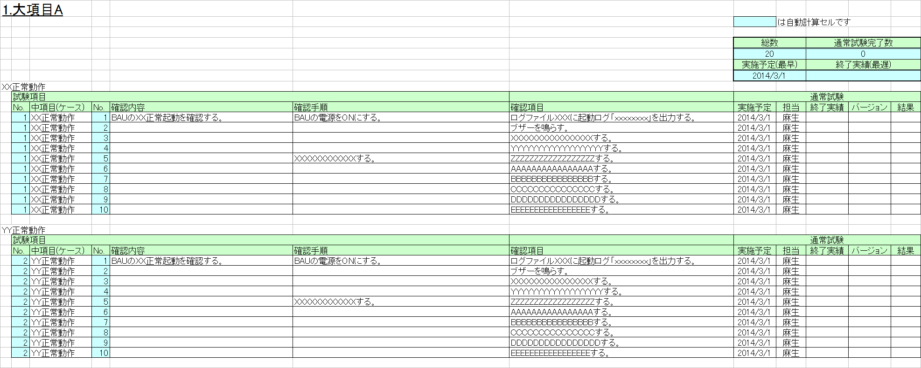

 |  |  |  | ※中項目1つの確認項目が10個以下の場合、不要な行を削除してください。

 | ★途中行を削除する場合

 |  | ①任意の行を削除します
 |  |  | （削除前）

 |  |  | （削除後）

 |  |  |  | ※No.の数式が壊れるため、#REF!表示となります。

 |  | ②数式を直すため、No.について#REF!表示の一つ上のセルをコピーします
 |  |  |  |  |  | セルを | セルにコピーします。
 |  |  |  | （コピー前）

 |  |  |  | （コピー後）

 | ★途中行に追加する場合

 |  | ①任意の行を追加します
 |  |  |  | （追加前）

 |  |  |  | （追加後）

 |  |  |  |  | ※追加行に数式が登録されていないためNo.が自動採番されません。

 |  | ②数式をコピーするため、一つ上の行をコピーします

■実施結果記入手順

 | １．結果、終了実績を入力する

 |  | ①結果（○、×）、試験対象バージョン、終了実績(YYYY/MM/DD)を入力します

 |  |  | ※NG（×）が発生した場合も日付を入力し、起票した障害処理票番号を記載します。

 | ２．再試験結果、終了実績を入力する
 |  | ※試験NGとなったものは障害処理票を起票し、障害が修正された後、再試験を実施します。

 |  |  | ※再試験でさらにNGとなった場合、障害処理票を差し戻し、再試験の終了実績は入力しない。予定を設定し直す。

■集計結果内容説明

 |  | 試験ステータス： 中項目内の試験実施状況
 |  | 着手予定： 中項目内の確認項目着手予定が最も早い日付
 |  | 着手実績： 中項目内の確認項目着手実績が最も早い日付
 |  | 終了予定： 中項目内の確認項目実施予定が最も遅い日付
 |  | 終了実績： 中項目内の確認項目終了実績が最も遅い日付

 |  | 総数： 中項目毎の確認項目合計数
 |  | 未実施数： 中項目毎の確認項目で一度も試験を実施していない数
 |  | 完了数(通常)： 中項目毎の確認項目で一回の試験OKで完了した数
 |  | 要再実施数： 中項目毎の確認項目で、試験を実施したが現在×となっている数
 |  | 完了数(再試験)： 中項目毎の確認項目で障害が修正され、再試験でOKで完了した数

PB曲線用データ
下記を入力してください
・試験開始日
・試験日数
・障害予想比率（全試験項目中NGになる項目の割合）

 |  | 開始 | 試験日数 | 障害予想比率 | 障害予想 | 試験項目数
 |  | 2019-05-14 | 10 | 0.01 | 0.46 | 46

試験残件数（計画） |  | 2019-05-13 | 2019-05-14 | 2019-05-15 | 2019-05-16 | 2019-05-17 | 2019-05-18 | 2019-05-19 | 2019-05-20 | 2019-05-21 | 2019-05-22 | 2019-05-23 | 2019-05-24 | 2019-05-25 | 2019-05-26 | 2019-05-27 | 2019-05-28 | 2019-05-29 | 2019-05-30 | 2019-05-31 | 2019-06-01 | 2019-06-02 | 2019-06-03 | 2019-06-04 | 2019-06-05 | 2019-06-06 | 2019-06-07 | 2019-06-08 | 2019-06-09 | 2019-06-10 | 2019-06-11 | 2019-06-12 | 2019-06-13 | 2019-06-14 | 2019-06-15 | 2019-06-16 | 2019-06-17 | 2019-06-18 | 2019-06-19 | 2019-06-20 | 2019-06-21 | 2019-06-22 | 2019-06-23 | 2019-06-24 | 2019-06-25 | 2019-06-26 | 2019-06-27 | 2019-06-28 | 2019-06-29 | 2019-06-30 | 2019-07-01 | 2019-07-02 | 2019-07-03 | 2019-07-04 | 2019-07-05 | 2019-07-06 | 2019-07-07 | 2019-07-08 | 2019-07-09 | 2019-07-10 | 2019-07-11 | 2019-07-12 | 2019-07-13 | 2019-07-14 | 2019-07-15 | 2019-07-16 | 2019-07-17 | 2019-07-18 | 2019-07-19 | 2019-07-20 | 2019-07-21 | 2019-07-22 | 2019-07-23 | 2019-07-24 | 2019-07-25 | 2019-07-26 | 2019-07-27 | 2019-07-28 | 2019-07-29 | 2019-07-30 | 2019-07-31 | 2019-08-01 | 2019-08-02 | 2019-08-03 | 2019-08-04 | 2019-08-05 | 2019-08-06 | 2019-08-07 | 2019-08-08 | 2019-08-09 | 2019-08-10 | 2019-08-11 | 2019-08-12 | 2019-08-13 | 2019-08-14 | 2019-08-15 | 2019-08-16 | 2019-08-17 | 2019-08-18 | 2019-08-19 | 2019-08-20 | 2019-08-21 | 2019-08-22 | 2019-08-23 | 2019-08-24 | 2019-08-25 | 2019-08-26 | 2019-08-27 | 2019-08-28 | 2019-08-29 | 2019-08-30 | 2019-08-31 | 2019-09-01 | 2019-09-02 | 2019-09-03 | 2019-09-04 | 2019-09-05 | 2019-09-06 | 2019-09-07 | 2019-09-08 | 2019-09-09 | 2019-09-10 | 2019-09-11
 | 合計 | 0 | 0 | 0 | 0 | 0 | 0 | 0 | 0 | 0 | 0 | 0 | 0 | 0 | 0 | 0 | 0 | 0 | 0 | 0 | 0 | 0 | 0 | 0 | 0 | 0 | 0 | 0 | 0 | 0 | 0 | 0 | 0 | 0 | 0 | 0 | 0 | 0 | 0 | 0 | 0 | 0 | 0 | 0 | 0 | 0 | 0 | 0 | 0 | 0 | 0 | 0 | 0 | 0 | 0 | 0 | 0 | 0 | 0 | 0 | 0 | 0 | 0 | 0 | 0 | 0 | 0 | 0 | 0 | 0 | 0 | 0 | 0 | 0 | 0 | 0 | 0 | 0 | 0 | 0 | 0 | 0 | 0 | 0 | 0 | 0 | 0 | 0 | 0 | 0 | 0 | 0 | 0 | 0 | 0 | 0 | 0 | 0 | 0 | 0 | 0 | 0 | 0 | 0 | 0 | 0 | 0 | 0 | 0 | 0 | 0 | 0 | 0 | 0 | 0 | 0 | 0 | 0 | 0 | 0 | 0 | 0 | 0
 | 累計 | 0 | 0 | 0 | 0 | 0 | 0 | 0 | 0 | 0 | 0 | 0 | 0 | 0 | 0 | 0 | 0 | 0 | 0 | 0 | 0 | 0 | 0 | 0 | 0 | 0 | 0 | 0 | 0 | 0 | 0 | 0 | 0 | 0 | 0 | 0 | 0 | 0 | 0 | 0 | 0 | 0 | 0 | 0 | 0 | 0 | 0 | 0 | 0 | 0 | 0 | 0 | 0 | 0 | 0 | 0 | 0 | 0 | 0 | 0 | 0 | 0 | 0 | 0 | 0 | 0 | 0 | 0 | 0 | 0 | 0 | 0 | 0 | 0 | 0 | 0 | 0 | 0 | 0 | 0 | 0 | 0 | 0 | 0 | 0 | 0 | 0 | 0 | 0 | 0 | 0 | 0 | 0 | 0 | 0 | 0 | 0 | 0 | 0 | 0 | 0 | 0 | 0 | 0 | 0 | 0 | 0 | 0 | 0 | 0 | 0 | 0 | 0 | 0 | 0 | 0 | 0 | 0 | 0 | 0 | 0 | 0 | 0
 | 残数 | 46 | 46 | 46 | 46 | 46 | 46 | 46 | 46 | 46 | 46 | 46 | 46 | 46 | 46 | 46 | 46 | 46 | 46 | 46 | 46 | 46 | 46 | 46 | 46 | 46 | 46 | 46 | 46 | 46 | 46 | 46 | 46 | 46 | 46 | 46 | 46 | 46 | 46 | 46 | 46 | 46 | 46 | 46 | 46 | 46 | 46 | 46 | 46 | 46 | 46 | 46 | 46 | 46 | 46 | 46 | 46 | 46 | 46 | 46 | 46 | 46 | 46 | 46 | 46 | 46 | 46 | 46 | 46 | 46 | 46 | 46 | 46 | 46 | 46 | 46 | 46 | 46 | 46 | 46 | 46 | 46 | 46 | 46 | 46 | 46 | 46 | 46 | 46 | 46 | 46 | 46 | 46 | 46 | 46 | 46 | 46 | 46 | 46 | 46 | 46 | 46 | 46 | 46 | 46 | 46 | 46 | 46 | 46 | 46 | 46 | 46 | 46 | 46 | 46 | 46 | 46 | 46 | 46 | 46 | 46 | 46 | 46

試験残件数（実績） |  | 2019-05-14 | 2019-05-15 | 2019-05-16 | 2019-05-17 | 2019-05-18 | 2019-05-19 | 2019-05-20 | 2019-05-21 | 2019-05-22 | 2019-05-23 | 2019-05-24 | 2019-05-25 | 2019-05-26 | 2019-05-27 | 2019-05-28 | 2019-05-29 | 2019-05-30 | 2019-05-31 | 2019-06-01 | 2019-06-02 | 2019-06-03 | 2019-06-04 | 2019-06-05 | 2019-06-06 | 2019-06-07 | 2019-06-08 | 2019-06-09 | 2019-06-10 | 2019-06-11 | 2019-06-12 | 2019-06-13 | 2019-06-14 | 2019-06-15 | 2019-06-16 | 2019-06-17 | 2019-06-18 | 2019-06-19 | 2019-06-20 | 2019-06-21 | 2019-06-22 | 2019-06-23 | 2019-06-24 | 2019-06-25 | 2019-06-26 | 2019-06-27 | 2019-06-28 | 2019-06-29 | 2019-06-30 | 2019-07-01 | 2019-07-02 | 2019-07-03 | 2019-07-04 | 2019-07-05 | 2019-07-06 | 2019-07-07 | 2019-07-08 | 2019-07-09 | 2019-07-10 | 2019-07-11 | 2019-07-12 | 2019-07-13 | 2019-07-14 | 2019-07-15 | 2019-07-16 | 2019-07-17 | 2019-07-18 | 2019-07-19 | 2019-07-20 | 2019-07-21 | 2019-07-22 | 2019-07-23 | 2019-07-24 | 2019-07-25 | 2019-07-26 | 2019-07-27 | 2019-07-28 | 2019-07-29 | 2019-07-30 | 2019-07-31 | 2019-08-01 | 2019-08-02 | 2019-08-03 | 2019-08-04 | 2019-08-05 | 2019-08-06 | 2019-08-07 | 2019-08-08 | 2019-08-09 | 2019-08-10 | 2019-08-11 | 2019-08-12 | 2019-08-13 | 2019-08-14 | 2019-08-15 | 2019-08-16 | 2019-08-17 | 2019-08-18 | 2019-08-19 | 2019-08-20 | 2019-08-21 | 2019-08-22 | 2019-08-23 | 2019-08-24 | 2019-08-25 | 2019-08-26 | 2019-08-27 | 2019-08-28 | 2019-08-29 | 2019-08-30 | 2019-08-31 | 2019-09-01 | 2019-09-02 | 2019-09-03 | 2019-09-04 | 2019-09-05 | 2019-09-06 | 2019-09-07 | 2019-09-08 | 2019-09-09 | 2019-09-10 | 2019-09-11 | 2019-09-12
...

5.性能向上のためのデータ圧縮
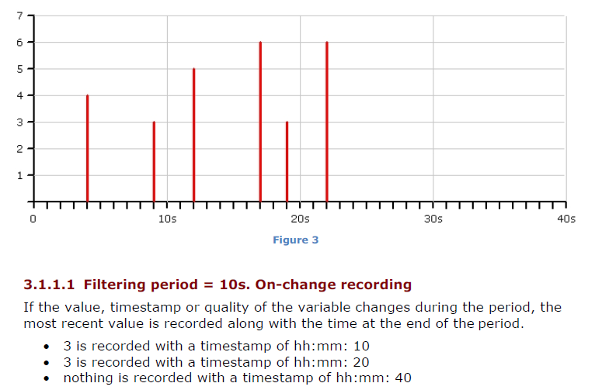
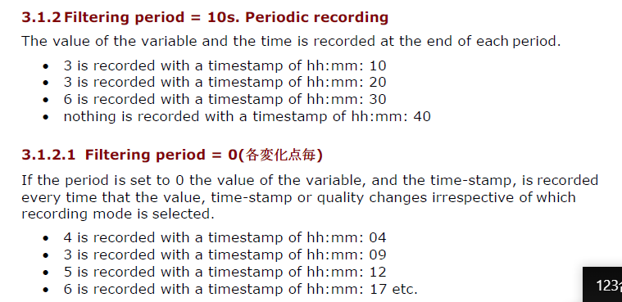
5.性能向上のためのデータ圧縮
 |  |  |  |  |  |  |  | は自動計算セルです

 |  |  |  |  |  |  | 総数 |  | 通常試験完了数 |  |  | 再試験完了数 |  | 削除数
 |  |  |  |  |  |  | 6 |  | 0 |  |  | 0 |  | 0
 |  |  |  |  |  |  | 実施予定(最早) |  | 終了実績(最遅) |  |  | 実施予定(最早) |  | 終了実績(最遅)

 | 試験項目 |  |  |  |  |  | 通常試験 |  |  |  |  | 再試験 |  |  |  |  | 処理票No. | 備考
 | No. | 中項目(ケース) | No. | 試験観点 | 前提条件、試験手順 | 合格条件、計測結果 | 実施予定 | 担当 | 終了実績 | バージョン | 結果 | 実施予定 | 担当 | 終了実績 | バージョン | 結果
 | 1 | HDSの変化点記録を設定する。 | 1 | 1分周期全点蓄積に対して、値の変化だけを記録する形式でどの程度データ量を圧縮できるかを検証する。 | 変化点記録の前に前項試験までに生成されたレコード数とファイルサイズを記録する。 | Purgeが働いているのでレコード数、ファイルサイズ共に一定のはず。
 | 1 | HDSの変化点記録を設定する。 | 2 |  | HDS蓄積を変化点記録に設定する。（On Change＝全てのDBに適用される） On ChangeとするとFiltering Period=４分であれば、その４分の間に何らかの変化があれば記録され、変化が無ければ記録されない。 ★Filtering Period＝０であれば、本当に変化点が全て記録される。 結局どの程度のフィルタリングピリオドにするか・・・どの程度の値変化を平均的に見込めるか・・・で決めるしかない。 リアルタイムデータが変化しない時にHDSに当該時刻のレコードが生成されないことを確認する。 ★無作為にバリアブルを選択して、値を一定に保つ。 | WJ-1シミュレータによる現在値の変動がどの程度になるかに応じてFiltering Periodを決定する必要が有る。 それによってレコード数を1/4程度に圧縮できることを目指す。（ポイントは全て1分周期とする） 本来はデータの変動が平均してどの程度かを知った上でFiltering Periodを決めると思うが、今回は本当にDBサイズを圧縮できることを確認することを目的とする。 ★Filtering Period＝０で、毎分のデータが蓄積されることを確認する。 ★値が一定のバリアブルに関してはFiltering Periodとは無関係に毎分のレコードが生成されないことを確認する。
 | 1 | HDSの変化点記録を設定する。 | 3 |  | ★Filetring Period=60secであれば60secの間に変化が有れば記録される。変化が無ければ蓄積されない＝60秒周期データ収集が基本なので、Filtering Periodの適正値は例えば4分とかになるはず。1分にするとデータを1回しか更新しないので全くデータが蓄積されない（変化を捉えるための基準データが存在しない）、または必ず毎分レコードが生成される。 1分周期＋Filter4分だと・・・毎分の記録はされず、4分の間に変化があれば記録＝最もデータ量が多くても4分周期になってしまう。→1分周期の記録を要求仕様に書かれると条件を満たせなくなる。→1分未満の周期にしてFilterを1分にするのが適正か。 ★15秒周期、Filtering Period=1分としてデータの圧縮を確認する。全ポイントではなく、選択した10ポイント程度で構わない。（トレンドグループ単位の設定か？） | WJ-1シミュレータによる値が常に変動する状態で、毎分のデータが漏れなく記録されることを確認する。 ★Filtering Period＝60sec、バリアブルの更新周期＝1分の時は毎分のデータが蓄積され、OnChangeによるDB圧縮の効果は無い。 ★Filtering Period＝1分、バリアブル更新周期＝15秒の時に1分間値が変化しなければ当該分のレコードが生成されないことを確認する。（HDSの圧縮効果を確認できる） ★データベース圧縮の効果確認は、対象としたトレンドグループのデータが毎分作られるのではなく、変化が無ければ該当するレコードが作られないことを確認できれば良い（長期間の連続運転は必要ない）。
 | 2 | HDS記録用の不感帯を設定する。 | 1 | HDS記録に対する不感帯の設定情報が見つからない！リアルタイムデータに関しては不感帯を設定できる。 | リアルタイムデータベースの更新に対してVariable毎に不感帯を設定することで、更新の頻度を下げることが出来る。この機能とOn Changeを組み合わせることでHDSのサイズを圧縮できるのではないか。 NO.1で値を一定にしたバリアブルを常時変化の状態に戻し、さらにレコード数1/4程度になるような不感帯を全バリアブルに設定する。 | 全バリアブルに対して％設定（絶対値ではなく）の不感帯を設ける。→On Changeのトリガになりづらくなるので結果的にHDSのレコード数は減る。減る量に関してはWJ-1シミュレータによる値変動の仕方によって決まる。
 | 3 | 変化点記録DBへのアプリケーションからのデータ取得方法を確認する。 | 1 | 変化点記録で蓄積されたヒストリデータをアプリケーションから取得する際の工夫として何が必要かを明確にする。 | アプリケーションから過去データを取得する際に、指定した期間に該当するタイムスタンプが存在しない場合のアプリケーションの作り方（データ取得方法）を明確にする。 この時は上で設定した不感帯を外した方が結果が明確になりそう。 | レポート機能開発だけでなく時系列データをチャート表示する場合も利用するので方法を確立しておくこと。 欲しいデータの期間を条件としてDBからSELECTする（例えば24時間分）。この中でタイムスタンプのレコードが作られていない場合には「最後のレコード」の値から存在しない時間帯のデータを決めることになる。
 | 4 | トレンド画面、データエキスポートで圧縮されたデータが復元されることを確認する。 | 1 | NO.3では自作アプリケーションがHDSからデータを取り出す方法を検討した。ここではPcVue標準機能が変化点記録のHDSから特殊な設定無しでレコードが存在しない時刻のデータを取得できることを確認する。 | MIMIC上のTrendとData Exportによって「存在しないタイムスタンプ」のデータが出力されることを確認する。 ここまでの試験で、毎分のレコードが生成されていない時刻を選択してトレンド画面、データエキスポートしてみる。 | 当該データがDB内に存在しなくても、データとしては「最も最近の変化点記録」に基づいてトレンド画面が表示され（折れ線は連続して描画される）、データエキスポートもデータを補完して出力される。

 |  | ON Changeによるデータ記録の圧縮

6.積算差分をチャートとレポートで表示する
6.積算差分をチャートとレポートで表示する
 |  |  |  |  |  |  |  | は自動計算セルです

 |  |  |  |  |  |  | 総数 |  | 通常試験完了数 |  |  | 再試験完了数 |  | 削除数
 |  |  |  |  |  |  | 2 |  | 0 |  |  | 0 |  | 0
 |  |  |  |  |  |  | 実施予定(最早) |  | 終了実績(最遅) |  |  | 実施予定(最早) |  | 終了実績(最遅)

 | 試験項目 |  |  |  |  |  | 通常試験 |  |  |  |  | 再試験 |  |  |  |  | 処理票No. | 備考
 | No. | 中項目(ケース) | No. | 試験観点 | 前提条件、試験手順 | 合格条件、計測結果 | 実施予定 | 担当 | 終了実績 | バージョン | 結果 | 実施予定 | 担当 | 終了実績 | バージョン | 結果
 | 1 | 積算点を使ってカウンタの瞬時値をHDSに記録する。 | 1 | 積算計の瞬時値を定周期（例えば10分）で収集していれば、例えば1時間毎の積算系瞬時値がHDSに記録される。 アプリケーション（例えばレポート機能）が必要な期間の1時間データを取得して毎時の増分を計算すれば昇格の考え方抜きで毎時の増分を計算し表示することが出来る。 | 瞬時値を短調増加、ラウンドアップ有りで変化させてHDSへの瞬時値記録を確認する。 トレンドグループとして例えば1時間スキャンのグループを作ってアーカイブユニットを作っておけば、毎時の増分を計算して表示することが可能になる。（１つのポイントが異なる複数のアーカイブユニットに所属する） | カウンタの瞬時値が正常に蓄積されることを確認する。 上限値でリセットされる頻度が最高でも月に1回という頻度であれば、毎月1回の値をHDSに書き込むようになっていれば良い。 On Changeにすると値が増加しなければ必要な周期で値が蓄積されない可能性があり、積算量を扱う場合はOn Changeは使わない。
 | 2 | SCBを使ってヒストリデータを取得し積算値レポートを作成する。 | 1 |  | 毎時の消費量を棒グラフで表示したい場合に、棒グラフに渡すデータを表示要求が有った時に取得＋差分計算すれば良い。 その代わり例えば1時間データを1年以上持たないと年報を実現することが出来ない。 標準のトレンドチャートで値を直接表示することは出来ないし、Data Exportで出力した値を加工しないとレポートを作れない。 | On Changeで設定されたトレンドデータであっても、カウンタの値は変化する（変化しなければ値は一定）ので、そこからラウンドアップを含めてレポートやチャートに時間消費量の推移を可視化することが出来る。

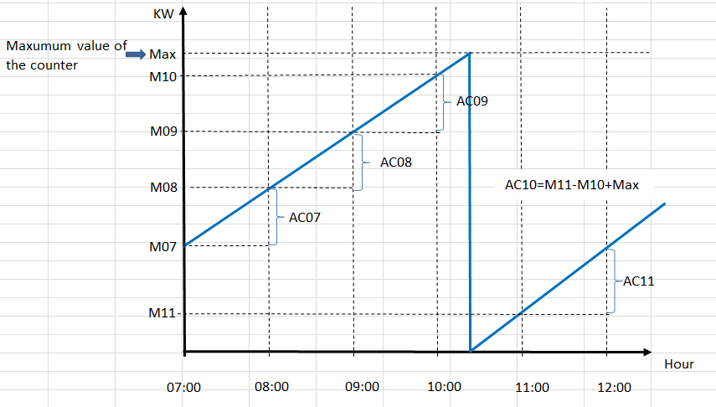
この図で説明すると、HDSに記録されるのはMxxの値のみ。それでもOn Changeにしなければ毎時のデータはHDSに確実に記録される。
レポートやチャートで時間ごとの電力消費量を表現したければ、レポート側あるいはチャート側でMxxの1時間での増加量を引き算すれば良い。1時間のカウンター瞬時値を1年間保存しておけば年報を作ることもそれほど難しくない。

7.Enterprise_Historianによるデータ圧縮
7.Enterprise_Historianによるデータ圧縮
 |  |  |  |  |  |  |  | は自動計算セルです

 |  |  |  |  |  |  | 総数 |  | 通常試験完了数 |  |  | 再試験完了数 |  | 削除数
 |  |  |  |  |  |  | 8 |  | 0 |  |  | 0 |  | 0
 |  |  |  |  |  |  | 実施予定(最早) |  | 終了実績(最遅) |  |  | 実施予定(最早) |  | 終了実績(最遅)

 | 試験項目 |  |  |  |  |  | 通常試験 |  |  |  |  | 再試験 |  |  |  |  | 処理票No. | 備考
 | No. | 中項目(ケース) | No. | 試験観点 | 前提条件、試験手順 | 合格条件、計測結果 | 実施予定 | 担当 | 終了実績 | バージョン | 結果 | 実施予定 | 担当 | 終了実績 | バージョン | 結果
 | 1 | Canaryオンライントレーニングを受講する。 | 1 | 大規模案件に対する検討要素とするかどうかは決まっていないが、最低限タグを定義してデータ収集できる所までと、簡単なUIを作るところまでは習得することが望ましい。 | WJ-1からデータ収集しようとすると、PcVueのCommunication ServerをBACnet/OPC-DAコンバーターとして使わざるを得ない感じ。 （インドSifyではOPCとModbusのみだった？） ★WJ-1シミュレータ→PcVue→Canary OPC Server→Canary Histrianｔというデータ収集を実現する。 | 10万タグのシステム構成が出来れば（ここでWJ-1シミュレータが使えれば）、前項までのシステムに追加するだけで良いが、BACnetはダメ。
 | 2 | 90日無料トライアル版を立ち上げる。 | 1 |  | 1分周期でデータが蓄積されることを確認する。 Change Rate＝100%とする（毎周期でデータを更新する）。 | ★PcVueからOPCによって10万タグのデータを取得できることを確認する。
 | 3 | DBサイズを検証する。 | 1 | タグを100,000個用意してDBサイズが計算値にほぼ近い値になることを確認する。 | 過去データをHistorianに書き込めるのであれば、テスト用にデータ挿入プログラムを作成して過去データを作る。 ★可能かどうか確認要 | Historianへのデータ書き込みにはODBCかWebAPIを利用する。10万タグ、1分周期、1年間保持で約300GBに収まるはず。
 | 4 | AXIOMを使ってUIを作成する。 | 1 | あまり凝った画面にする必要は無い。画面構成、展開、データ更新、チャート描画程度を確認できれば良い。 | 3画面用意してメニュー→画面１、メニュー→画面２と言う程度で可とする。 | リアルタイムで画面を更新する。（データ収集が1分なので、1分以下は必要ない）
 | 5 | Calculation Server機能による演算で積算量データを作成する。 | 1 | 1分周期のデータを元にして必要な時間帯の差分データを取得できることを確認する。 | Calculation Serverの使い方を明確にする。 1時間DBからデータを取得してチャート描画、EXCEL連携（EXCEL-Add-in）の機能を確認する。 | レポート機能を作ることが可能なら〇。 1時間DBでなくても毎時のデータの差分を計算できるはず。 使用量の毎時の推移を棒グラフで表現する。
 | 5 | Calculation Server機能による演算で積算量データを作成する。 | 2 |  | 定常的な負荷として毎分のデータが正常に蓄積されることを確認する。 | 毎分のデータ蓄積時間を計測する。
 | 6 | PcVueをクライアント機能として利用できることを確認する。 | 1 | PcVueのデータソースとしてCanary Historianを利用できることを検証する。 ★現実的ではないので実施しない。NO.1に書いたようにPcVueをOPC ServerとしてCanaryのデータソースとする方が使い方としては正しい。 | 論理演算はCalculation Serverでカバーできるかを確認する。 | PcVueがリアルタイムモニタリング（警報を含め）をすることを考えると、Canaryの最新データをPcVueのリアルタイムDBにする必要が有るが、そんなこと出来るとは思えない。 どうやって連携するべきなんだろう？ 実際にBEMSDBにCanaryのデータをコピーするのではなく、データを読むロジック（チャート部品）自体を変更しないと無理。
 | 6 | PcVueをクライアント機能として利用できることを確認する。 | 2 |  | Canary HistorianとPcVue HDSとの連携方法を確認する。 実装まではいけないと思うので、机上の可能性検討までとしたい。

PLCs
Canary
OPC Server/OPC Client
+ Kepware Converter
【課題】
PcVueがデータ収集するのではなく、PcVueを使ったアプリケーションがCanary Hstorianの過去データを参照する。この時にODBCで行く方がWebAPIよりは改造量が少なく済む可能性があるのではないか。

Modbus
Devices

BACnetデバイス
PcVue
Canary
OPC Server
OPC Client?
Canary Historian
PcVue
ODBC Client
Report (Data Export)
EMS

BACnetデバイス

BACnet/OPC Converter
Realtime Monitoring
(Alarm, Event, SMS)
EMS
BACnet Client
OPC Server
Long time History
IBMS Server
Canary
Client
Report (Excel Add-in)
EMS
FMS

BACnetデバイス

【補足】
CanaryもSCADAやDCSに対するI/Fを用意している、ということなので、何らかのオプション追加でOPCとMQTT以外のI/Fを持っている可能性がある。
BACnetに関しては全く触れられていないので、そこは不可能かも知れない。（7/29問い合わせメール済）
→Kepwareのプロトコル変換を使った実績有り。(7/30)
Dimo
Maint
CMMS
Maintenance Work
Condition-based Maintenance

BACnetデバイス

SAPのようなERPなど
G5など

他社
SCADA等

PLCs
【課題】
PcVueがデータ収集するのではなく、PcVueを使ったアプリケーションがPI Archiveの過去データを参照する。この時にODBCで行く方がWebAPIよりは改造量が少なく済む可能性があるのではないか。

Modbus
Devices

BACnetデバイス
PI Interface
Node
PI Data
Archive
PcVue
ODBC Client
Report (Data Export)
EMS

BACnetデバイス

BACnet
Modbus
OPC-DA/UA
SNMP
他社DCSやSCADAとのI/F
Long time History
IBMS Server
PI
Vision
Report (Excel Add-in)
EMS
FMS

BACnetデバイス

Dimo
Maint
CMMS
Maintenance Work
Condition-based Maintenance

(PcVue)
Savic-net for IBMS

SAPのようなERPなど
G5など

他社
SCADA等

